Аркуш1
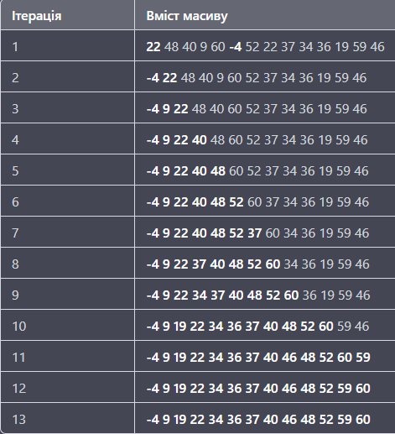
Сортування простими вставками
 | Ітерації | 13
 | Перестановки | 13
 | Порівняння | 26

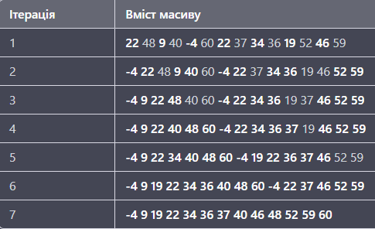
Парне сортування простими вставками
 | Ітерації | 13
 | Перестановки | 26
 | Порівняння | 26

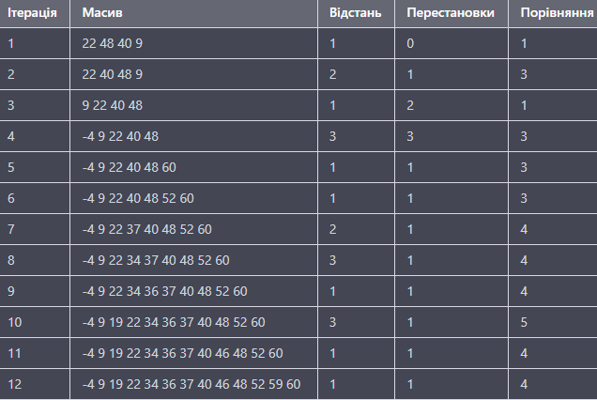
Сортування простими вставками з бінарним пошуком
 |  | Ітерації | 12
 |  | Перестановки | 14
 |  | Порівняння | 35

Сортування Шелла |  | Ітерації | 3
 |  | Перестановки | 8
 |  | Порівняння | 22

